Tool_snapshot
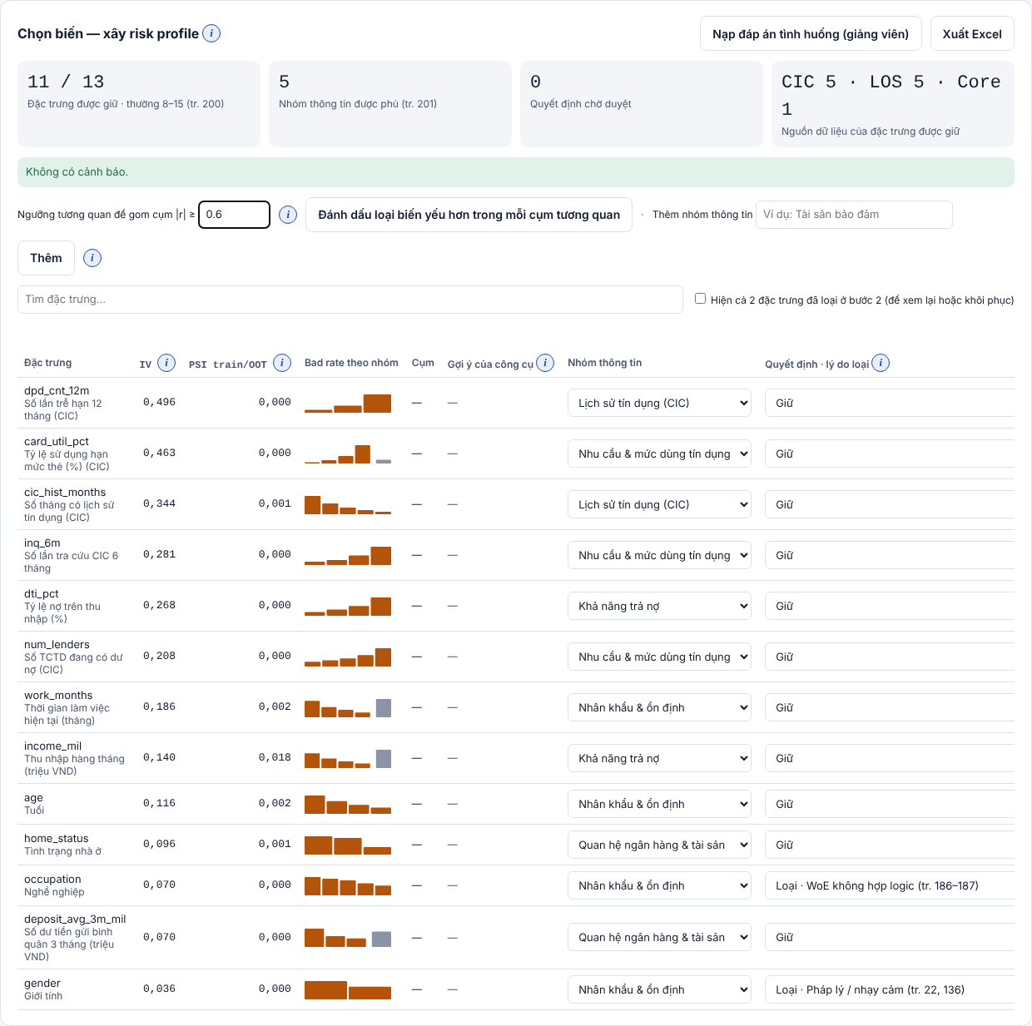
Công cụ — Bước 3 Xếp hạng IV
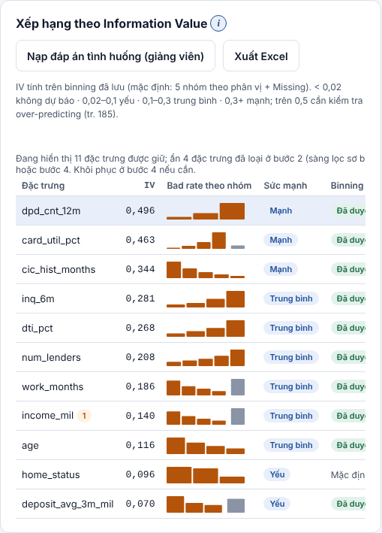

Công cụ — Bàn binning: age
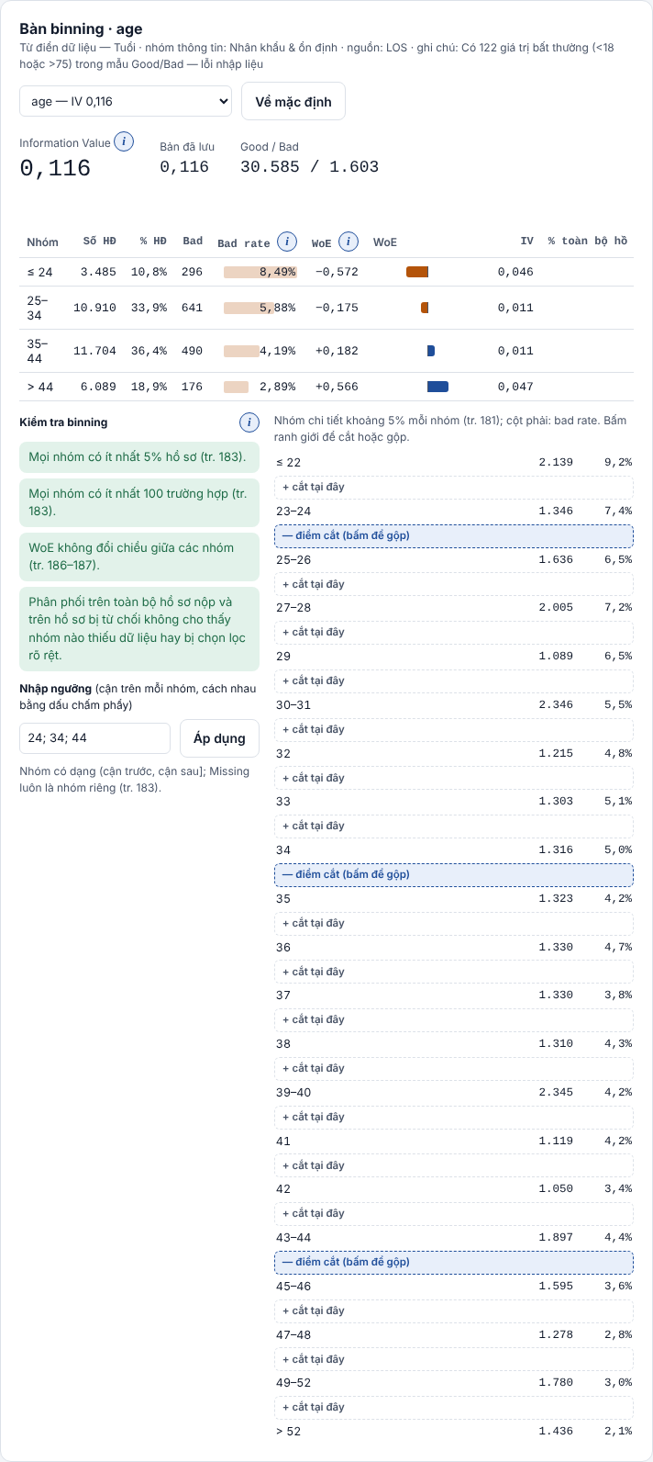

Công cụ — Bàn binning: income_mil

Công cụ — Bàn binning: dti_pct
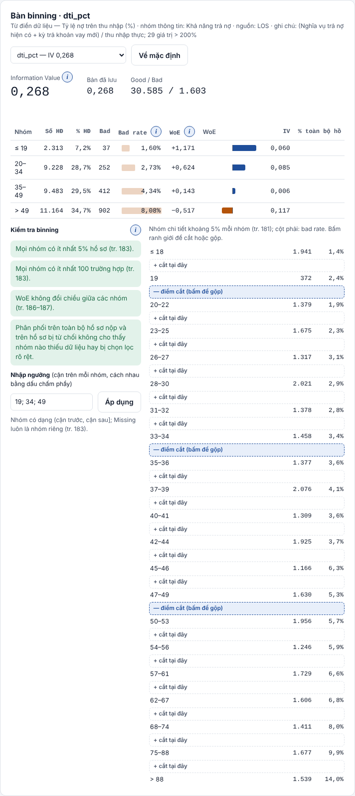

Công cụ — Bước 4 Bảng chọn biến có PSI train/OOT

